상품제안서
심플 무지 보온보냉백 | 상품코드: S45181

 |  |  |  |  |  |  | 02-713-8555 | www.synergygift.co.kr
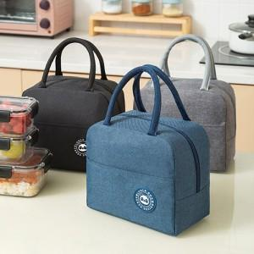

【상세/제작정보】 | <p><span style="font-size: 14pt;">※ 컬러인쇄 기본 8x4cm 이내 사이즈 인쇄 됩니다. / 초과 사이즈 별도 문의 바랍니다.</span></p>

【인쇄/포장옵션】 | 실크, 풀칼라 / OPP(비닐)

【공급단가】 | 수량 | 300~ | 1,000~ | 3,000~ | 10,000~ | 30,000~
*VAT별도 | 단가 | 1,560원 | 1,470원 | 1,400원 | 1,360원 | 1,340원

【상품 URL】 | https://www.synergygift.co.kr:443/src/goods_detail.php?gdno=45181

